Hoja1
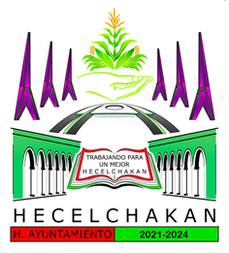

1ER TRIMESTRE 2024
Municipio de Hecelchakán
Intereses de la Deuda
Del 1 de Enero al 31 de Marzo de 2024

Identificación de Crédito o Instrumento | Devengado | Pagado
Créditos Bancarios
Intereses de la deuda interna con instituciones de crédito | 588,599 | 413,605

Total de intereses de Créditos Bancarios | 588,599 | 413,605

Otros Instrumentos de Deuda

Total de intereses de Otros Instrumentos de Deuda | 0 | 0

TOTAL | 588,599 | 413,605

PROF. GERARDO MANUEL CHAN PUC | C.P. LUIS JORGE POOT MOO
SINDICO DE HACIENDA | TESORERO MUNICIPAL

